상품제안서
레인트리 베이직 도마 | 상품코드: S41063

 |  |  |  |  |  |  | 02-713-8555 | www.synergygift.co.kr
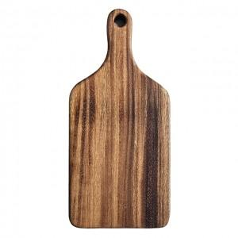

【상세/제작정보】

【인쇄/포장옵션】 | 레이저 / 종이케이스

【공급단가】 | 수량 | 50~ | 100~ | 300~ | 500~ | 1,000~
*VAT별도 | 단가 | 12,300원 | 11,900원 | 11,480원 | 11,300원 | 11,000원

【상품 URL】 | https://www.synergygift.co.kr:443/src/goods_detail.php?gdno=41063

